TDSheet
№ | ФОТО |  | Штрихкод | Наименование | Цвет | Продажная единица, шт. | Кол-во в коробке, шт. | Остаток | Цена, руб. | Заказ
1 | 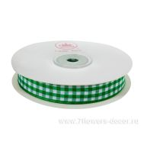 Нет Фото | http://7flowers-decor.ru/upload/1c_catalog/import_files/4606500156344.jpg | 4606500156344 | Лента декоративная КЛЕТКА (тафта), 1,5смх23м | Зеленый | 1 | 240 | 60 | 176.00 р.
2 | 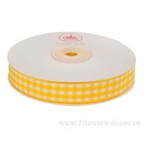 Нет Фото | http://7flowers-decor.ru/upload/1c_catalog/import_files/4606500156351.jpg | 4606500156351 | Лента декоративная КЛЕТКА (тафта), 1,5смх23м | Желтый | 1 | 240 | 43 | 176.00 р.
3 | 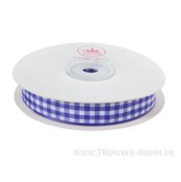 Нет Фото | http://7flowers-decor.ru/upload/1c_catalog/import_files/4606500156368.jpg | 4606500156368 | Лента декоративная КЛЕТКА (тафта), 1,5смх23м | Сиреневый | 1 | 240 | 38 | 176.00 р.
4 | 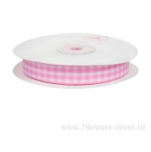 Нет Фото | http://7flowers-decor.ru/upload/1c_catalog/import_files/4606500156375.jpg | 4606500156375 | Лента декоративная КЛЕТКА (тафта), 1,5смх23м | Красный | 1 | 240 | 18 | 176.00 р.
5 |  Нет Фото | http://7flowers-decor.ru/upload/1c_catalog/import_files/4606500252893.jpg | 4606500252893 | Лента декоративная прошитая (тафта), 1cмх23м | Светло-розовый | 1 | 240 | 23 | 146.00 р.
6 |  Нет Фото | http://7flowers-decor.ru/upload/1c_catalog/import_files/4606500157068.jpg | 4606500157068 | Лента декоративная СОТЫ (тафта), 2.5cмх23м | Белый | 1 | 240 | 77 | 174.00 р.
7 |  Нет Фото | http://7flowers-decor.ru/upload/1c_catalog/import_files/4606500157105.jpg | 4606500157105 | Лента декоративная СОТЫ (тафта), 2.5cмх23м | Красный | 1 | 240 | 65 | 174.00 р.
8 |  Нет Фото | http://7flowers-decor.ru/upload/1c_catalog/import_files/4606500157129.jpg | 4606500157129 | Лента декоративная СОТЫ (тафта), 2.5cмх23м | Слоновая кость | 1 | 240 | 97 | 174.00 р.
9 |  Нет Фото | http://7flowers-decor.ru/upload/1c_catalog/import_files/4606500157136.jpg | 4606500157136 | Лента декоративная СОТЫ (тафта), 2.5cмх23м | Зеленое яблоко | 1 | 240 | 114 | 174.00 р.

